Sheet1
北京探路者户外用品股份有限公司核价单
款式图 | 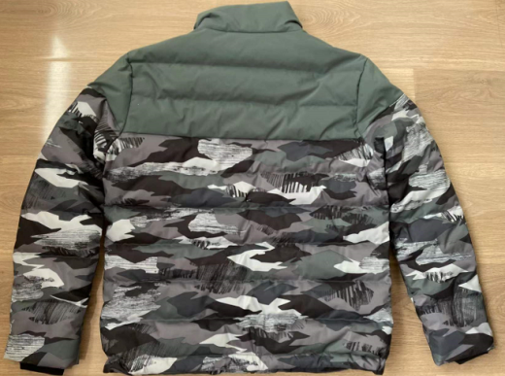 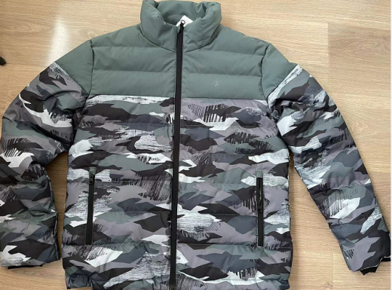 贴上正反面款式图、或者照片 |  |  |  |  | 款式名称： | 男士羽绒服 |  | 渠道： |  | 开发季： |  | 生产工厂：
 |  |  |  |  |  | 成衣编号： |  |  | 品牌： | 乔丹 | 开发类型： |  | 生产数量：
 |  |  |  |  |  | 设计师： |  |  | 事业部： |  | 开发工厂： |  | 审核日期：
 |  |  |  |  |  | 开发员： |  |  | 系列： |  | 制单日期：
 | 物 料 信 息 |  |  |  |  |  |  |  | 采 购 信 息
序号 | 物料类型 | 物料名称 | 物料编号 | 成分 | 应用部位 | 规格1（面料可裁幅宽、辅料型号等） | 规格2（面料克重、辅料长度等） | 单位 | 单耗 | 损耗 | 单价 | 金额(元) | 费用占比 | 供应商
1 | 面料 | 50D消光2/1斜春亚纺防水贴膜素色 |  | 100% 聚酯纤维 | 大身上+领子+底襟+挂面+内斗 | 145cm | 绿色 | 米 | 0.567 | 105% | ￥9.20 | ¥5.47 | 3.19% | 新恒生
2 | 面料 | 50D消光2/1斜春亚纺防水贴膜印花 |  | 100% 聚酯纤维 | 大身下+袖子+下摆贴+袖贴+斗垫 | 145cm | 迷彩-数码印花 | 米 | 0.927 | 105% | ￥13.50 | ¥13.14 | 7.67% | 新恒生
3 | 面料 | 300T春亚纺，单染色做里料 |  | 100% 聚酯纤维 | 大身里子+领子+袖子 | 145cm | 黑色 | 米 | 1.205 | 105% | ￥5.10 | ¥6.45 | 3.76% | 新恒生
4 | 辅料 | 内胆布 |  |  | 前后身+领子+袖子 |  |  | 米 | 2.307 | 105% | ￥3.80 | ¥9.21 | 5.37% | 禧纺贸易
5 | 辅料 | 袖口弹力布 |  | 涤氨汗布 220g | 袖口 | 160cm | 黑色 | 千克 | 0.019 | 102% | ￥45.00 | ¥0.87 | 0.51% | 青岛优之锦
6 | 辅料 | 大身充绒 |  | 2021标80／20 灰鸭绒 | 大身 |  | 灰色 | 千克 | 0.209 | 100% | ￥280.00 | ¥58.52 | 34.14% | 山东祥泰
7 | 辅料 | 领子充棉 |  | 棉 | 领子 | 120g | 白色 | 千克 | 0.055 | 100% | ￥15.00 | ¥0.83 | 0.48% | 山东祥泰
8 | 辅料 | 前门拉链 |  |  | 前门襟 | 5#开尾 | 尼龙亚光开尾葫芦片 64cm | 条 | 1 | 103% | ￥1.91 | ¥1.97 | 1.15% | THC
9 | 辅料 | 口袋拉链 |  |  | 口袋 | 5#闭尾 | 尼龙亚光闭尾葫芦片 17cm/条 | 条 | 2 | 103% | ￥1.09 | ¥2.25 | 1.31% | THC
10 | 辅料 | 弹力绳 |  |  | 下摆 |  |  | 米 | 1.200 | 105% | ￥0.11 | ¥0.14 | 0.08% | 圣丽雅
11 | 辅料 | 吊钟 |  |  |  |  |  | 个 | 2 | 105% | ￥0.35 | ¥0.74 | 0.43% | 嘉善绮丽
12 | 辅料 | 气眼 |  |  |  |  | 8mm | 个 | 4 | 105% | ￥0.11 | ¥0.46 | 0.27% | 够得
13 | 辅料 | 内口袋扣子 |  |  |  | 黑色 | 22L | 个 | 1 | 110% | ￥0.08 | ¥0.09 | 0.05% | 隆顺祥
14 | 辅料 | 主标 |  |  |  |  |  | 个 | 1 | 103% | ￥0.625 | ¥0.64 | 0.38% | 浙江美声
15 | 辅料 | 洗标 |  |  |  |  |  | 个 | 1 | 103% | ￥0.107 | ¥0.11 | 0.06% | 浙江美声
16 | 辅料 | 价格牌 |  |  |  |  |  | 个 | 1 | 103% | ￥0.254 | ¥0.26 | 0.15% | 浙江美声
17 | 辅料 | 吊粒 |  |  |  |  |  | 个 | 1 | 103% | ￥0.112 | ¥0.12 | 0.07% | 浙江美声
18 | 辅料 | 贴纸 |  |  |  |  |  | 个 | 0.131 | 103% | ￥0.52 | ¥0.07 | 0.04% | 青岛亿戴
19 | 辅料 | 箱唛 |  |  |  |  |  | 个 | 0.131 | 103% | ￥0.40 | ¥0.05 | 0.03% | 金宇伟业
20 | 测试 | 测试费 |  |  |  |  |  | 件 | 1 |  | ￥1.05 | ¥1.05 | 0.61% | 上海质检
21 | OEM款式 | LOP价格(直接人工+税金+利润+运费) |  |  |  |  |  | 件 |  | 100% | 45.000 | ¥69.00 | 40.25%
22 | 最低起订量 | 5000 |  |  |  |  |  |  |  |  |  | ¥171.43 | 100.00%

 | 行数可自行添加；LOP按照5000-7999件的订单量计算。 运费参考：仓库地点天津、太仓各占一半. 物料类型一列可更改内容。

